ASSORT QTY
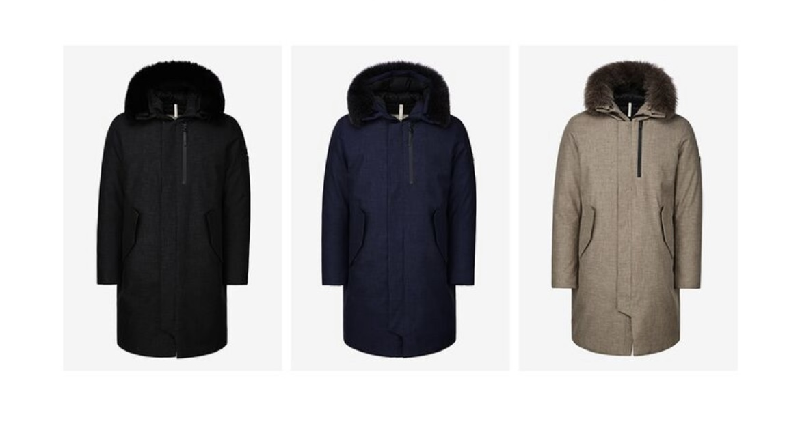
GEOSPIRIT HEAVY DOWN ASSORT QUANTITY |  |  |  | PRICE RETAIL € 780 WOMAN / € 730 MAN
STYLE # | COLOR | SIZE | QTY
MAN HEAVY DOWN | BLACK | 95(M)
 |  | 100(L)
 |  | 105(XL)
 |  | 110(XXL)
 | NAVY | 95(M)
 |  | 100(L)
 |  | 105(XL)
 |  | 110(XXL)
 | KHAKI | 95(M)
 |  | 100(L)
 |  | 105(XL)
 |  | 110(XXL)
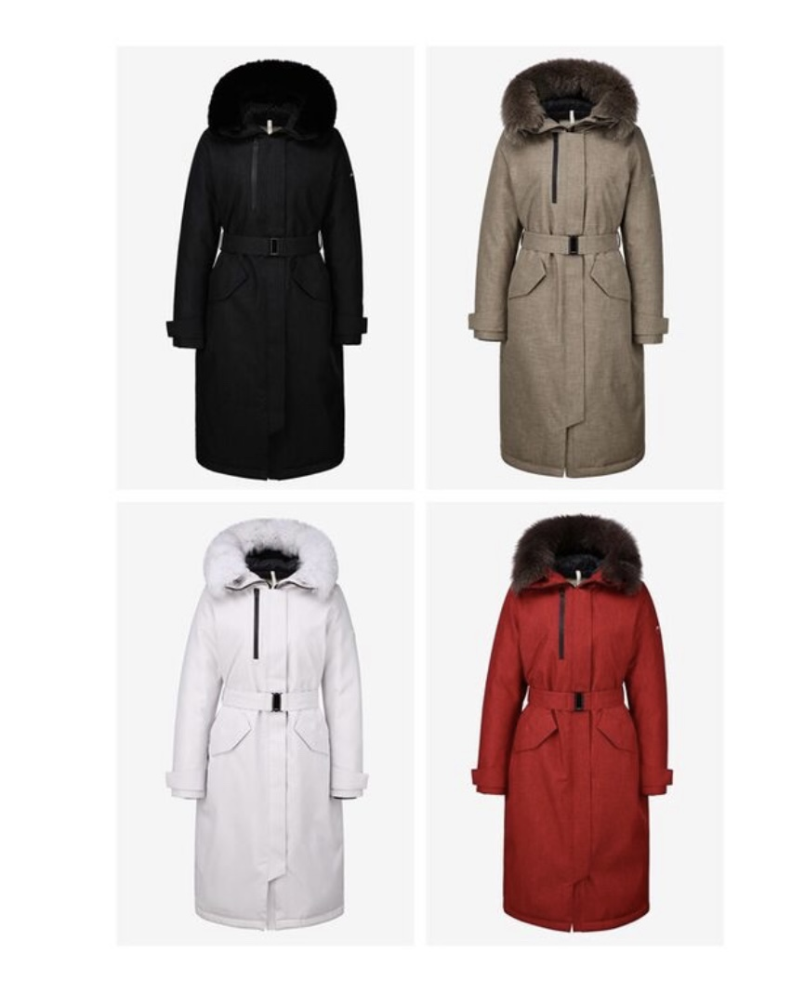
WOMAN HEAVY DOWN | BLACK | 55(S) | 7
 |  | 66(M) | 24
 |  | 77(L) | 144
 |  | 88(XL) | 77
 | KHAKI | 55(S) | 15
 |  | 66(M) | 37
 |  | 77(L) | 91
 |  | 88(XL) | 74
 | IVORY | 55(S)
 |  | 66(M) | 28
 |  | 77(L) | 124
 |  | 88(XL) | 64
 | RED | 55(S) | 5
 |  | 66(M) | 18
 |  | 77(L) | 25
 |  | 88(XL) | 8
TOTAL

